指令センター システム図
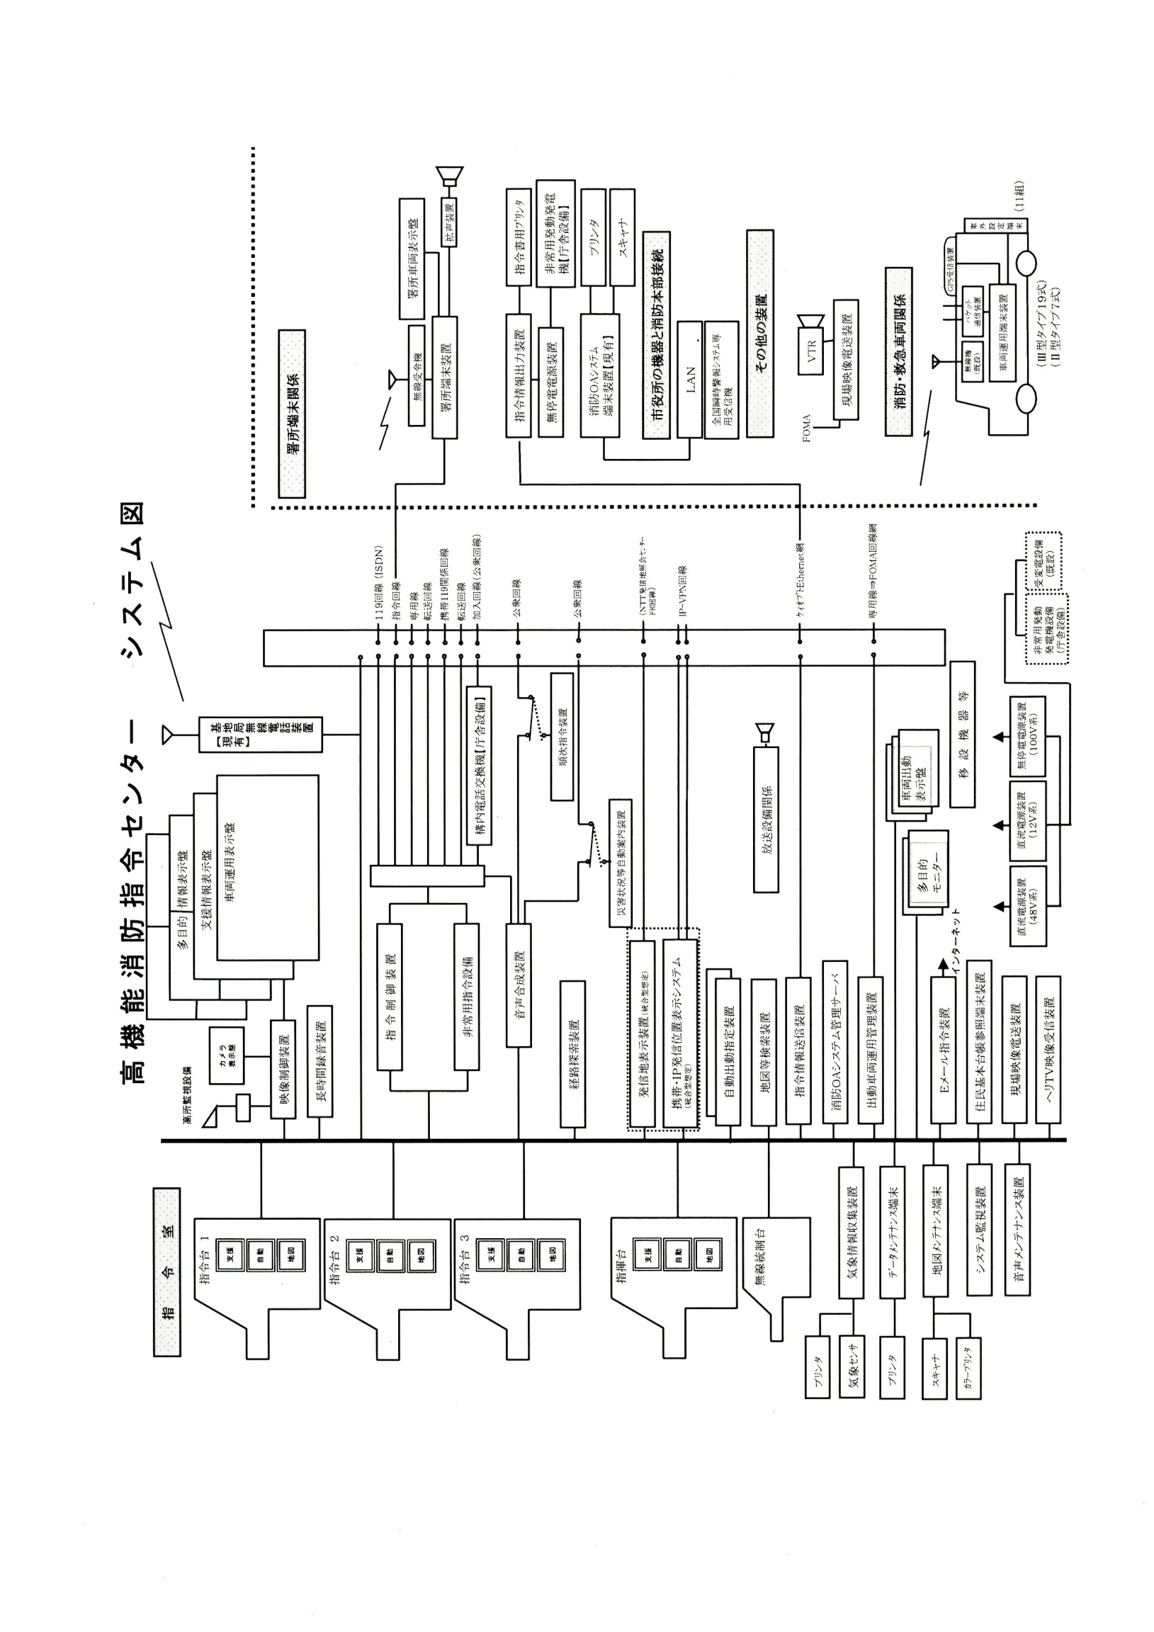
高機能消防指令センター システム図

位置情報通知ｼｽﾃﾑ
位置情報通知システム（統合型）系統図
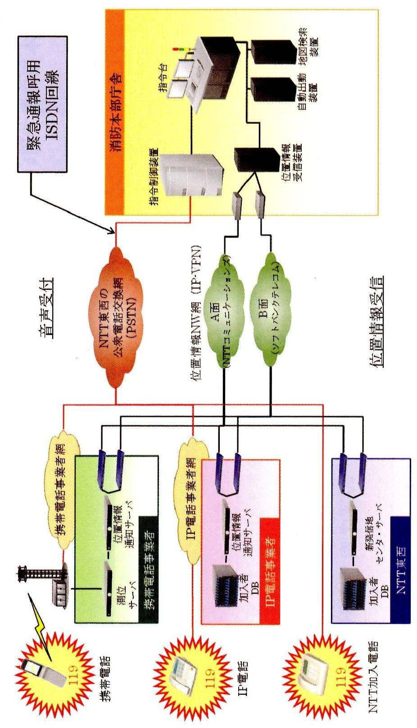

119受信状況・安心センターおおさか着信状況
火災専用電話（119）受信状況
 | 火災通報 |  |  | 救急救助 |  |  |  | その他災害 |  |  |  | 医療機関照会 |  |  |  | 間違い 誤報 いたずら |  |  |  | その他 通報訓練 |  |  |  | 転送送信 |  |  |  | 合 計
 | 固定 | ＩＰ | 携帯 | 固定 | ＩＰ | 携帯 |  | 固定 | ＩＰ | 携帯 |  | 固定 | ＩＰ | 携帯 |  | 固定 | ＩＰ | 携帯 |  | 固定 | ＩＰ | 携帯 |  | 固定 | ＩＰ | 携帯 |  | 固定 | ＩＰ | 携帯
1月 | 1 | 3 | 7 | 227 | 420 | 572 |  | 2 | 6 | 12 |  | 12 | 47 | 219 |  | 11 | 2 | 13 |  | 45 | 84 | 147 |  | 1 | 1 | 55 |  | 299 | 563 | 1,025
2月 |  | 1 | 1 | 165 | 306 | 405 |  | 1 | 2 | 7 |  | 4 | 19 | 81 |  | 3 | 4 | 19 |  | 44 | 48 | 132 |  |  | 1 | 35 |  | 217 | 381 | 680
3月 | 1 | 3 | 17 | 145 | 300 | 447 |  | 3 | 1 | 11 |  | 2 | 32 | 104 |  | 5 | 4 | 13 |  | 67 | 47 | 123 |  | 1 | 1 | 30 |  | 224 | 388 | 745
4月 |  | 5 | 4 | 133 | 291 | 435 |  | 1 |  | 3 |  | 11 | 33 | 128 |  | 7 | 2 | 13 |  | 63 | 29 | 134 |  |  |  | 31 |  | 215 | 360 | 748
5月 |  | 1 | 9 | 154 | 306 | 478 |  | 1 | 3 | 6 |  | 16 | 31 | 143 |  | 8 | 1 | 20 |  | 65 | 48 | 132 |  |  | 1 | 29 |  | 244 | 391 | 817
6月 | 6 | 1 | 7 | 161 | 286 | 491 |  | 1 | 1 | 11 |  | 10 | 27 | 117 |  | 9 | 7 | 11 |  | 80 | 39 | 134 |  |  | 1 | 34 |  | 267 | 362 | 805
7月 |  |  | 3 | 175 | 276 | 520 |  | 3 | 1 | 11 |  | 9 | 27 | 102 |  | 7 | 2 | 41 |  | 74 | 33 | 232 |  |  | 2 | 39 |  | 268 | 341 | 948
8月 |  |  | 5 | 193 | 316 | 526 |  | 4 | 5 | 18 |  | 6 | 31 | 113 |  | 11 | 4 | 38 |  | 60 | 40 | 157 |  |  | 2 | 37 |  | 274 | 398 | 894
9月 | 1 | 2 | 4 | 158 | 293 | 686 |  | 6 | 2 | 21 |  | 7 | 21 | 105 |  | 8 | 4 | 24 |  | 69 | 38 | 227 |  |  |  | 28 |  | 249 | 360 | 1,095
10月 | 1 | 2 | 5 | 158 | 286 | 505 |  | 4 | 3 | 6 |  | 6 | 23 | 116 |  | 10 | 4 | 25 |  | 52 | 36 | 195 |  |  | 1 | 36 |  | 231 | 355 | 888
11月 | 3 | 3 | 5 | 167 | 330 | 436 |  | 3 | 2 | 6 |  | 8 | 25 | 104 |  | 6 | 1 | 24 |  | 84 | 52 | 145 |  |  |  | 40 |  | 271 | 413 | 760
12月 | 1 | 2 | 7 | 156 | 335 | 561 |  | 4 | 4 | 12 |  | 7 | 34 | 139 |  | 6 | 5 | 23 |  | 75 | 43 | 156 |  |  |  | 46 |  | 249 | 423 | 944
合計 | 14 | 23 | 74 | 1,992 | 3,745 | 6,062 |  | 33 | 30 | 124 |  | 98 | 350 | 1,471 |  | 91 | 40 | 264 |  | 778 | 537 | 1,914 |  | 2 | 10 | 440 |  | 3,008 | 4,735 | 10,349

救急安心センターおおさか 着信状況
 |  |  |  |  | 1月 |  | 2月 |  | 3月 |  | 4月 |  | 5月 |  | 6月 |  | 7月 |  | 8月 |  | 9月 |  | 10月 |  | 11月 |  | 12月 |  | 合 計
病院案内 |  |  |  |  | 197 |  | 112 |  | 129 |  | 141 |  | 182 |  | 120 |  | 93 |  | 142 |  | 115 |  | 118 |  | 114 |  | 152 |  | 1,615
その他 |  |  |  |  | 13 |  | 6 |  | 11 |  | 11 |  | 16 |  | 10 |  | 4 |  | 3 |  | 4 |  | 8 |  | 11 |  | 14 |  | 111
医療相談 |  |  |  |  | 222 |  | 114 |  | 126 |  | 147 |  | 128 |  | 153 |  | 145 |  | 159 |  | 165 |  | 134 |  | 151 |  | 181 |  | 1,825
 | うち救急車が必要 と判断した着信数 |  |  |  | (4) |  | (4) |  | (3) |  | (3) |  | (2) |  | (6) |  | (5) |  | (5) |  | (4) |  | (12) |  | (5) |  | (10) |  | (63)
合計 |  |  |  |  | 432 |  | 232 |  | 266 |  | 299 |  | 326 |  | 283 |  | 242 |  | 304 |  | 284 |  | 260 |  | 276 |  | 347 |  | 3,551

この欄には
数字のみ入力
合計には合算されません

無線設備一覧表(1)
アナログ無線撤去に伴い、防災相互波を除くアナログ波が廃止。
消防無線設備一覧表
（１）消防救急無線（150MHｚ帯及び260MHｚ帯・69局）
種別 | 識別信号 | アナログ波（150MHｚ帯） |  |  |  |  |  |  |  | デジタル波（260MHｚ帯）
 |  | 空中線電力 | 市 波 | 府 波 | 救急波 | 全国波１ | 全国波２ | 全国波３ | 防災相互波 | 空中線電力 | 活動波１ | 活動波２ | 主運用波 | 統制波１ | 統制波２ | 統制波３
基地局 | きししょうほんぶ | － | － | － | － | － | － | － | － | 10 | ○ | ○ | ○ | ○ | ○ | ○
陸上移動局（卓上型） | きししょうきしき | － | － | － | － | － | － | － | － | 5 | ○ | ○ | ○ | ○ | ○ | ○
同上 | きししょうはるき | － | － | － | － | － | － | － | － | 5 | ○ | ○ | ○ | ○ | ○ | ○
同上 | きししょうやぎ | － | － | － | － | － | － | － | － | 5 | ○ | ○ | ○ | ○ | ○ | ○
同上 | きししょうやまだい | － | － | － | － | － | － | － | － | 5 | ○ | ○ | ○ | ○ | ○ | ○
同上 | きししょうとうかつ | － | － | － | － | － | － | － | － | 5 | ○ | ○ | ○ | ○ | ○ | ○
陸上移動局（可搬型） | きししょうしれい１ | 10 | － | － | － | － | － | － | ○ | 5 | ○ | ○ | ○ | ○ | ○ | ○
同上 | きししょうしれい２ | 10 | － | － | － | － | － | － | ○ | 5 | ○ | ○ | ○ | ○ | ○ | ○
同上 | きししょうしき２ | 10 | － | － | － | － | － | － | ○ | 5 | ○ | ○ | ○ | ○ | ○ | ○
同上 | きししょうしき４ | 10 | － | － | － | － | － | － | ○ | 5 | ○ | ○ | ○ | ○ | ○ | ○
陸上移動局（車載型） | きししょうそうむ１ | 10 | － | － | － | － | － | － | ○ | 5 | ○ | ○ | ○ | ○ | ○ | ○
同上 | きししょうけいび１ | 10 | － | － | － | － | － | － | ○ | 5 | ○ | ○ | ○ | ○ | ○ | ○
同上 | きししょうよぼう１ | 10 | － | － | － | － | － | － | ○ | 5 | ○ | ○ | ○ | ○ | ○ | ○
同上 | きししょうよぼう２ | 10 | － | － | － | － | － | － | ○ | 5 | ○ | ○ | ○ | ○ | ○ | ○
同上 | きししょう９３ | 10 | － | － | － | － | － | － | ○ | 5 | ○ | ○ | ○ | ○ | ○ | ○
同上 | きししょうしき３ | 10 | － | － | － | － | － | － | ○ | 5 | ○ | ○ | ○ | ○ | ○ | ○
同上 | きししょうしき１ | 10 | － | － | － | － | － | － | ○ | 5 | ○ | ○ | ○ | ○ | ○ | ○
同上 | きししょうきゅうじょ１ | 10 | － | － | － | － | － | － | ○ | 5 | ○ | ○ | ○ | ○ | ○ | ○
同上 | きししょうはしご１ | 10 | － | － | － | － | － | － | ○ | 5 | ○ | ○ | ○ | ○ | ○ | ○
同上 | きししょうかがく１ | 10 | － | － | － | － | － | － | ○ | 5 | ○ | ○ | ○ | ○ | ○ | ○
同上 | きししょうほんしょ１ | 10 | － | － | － | － | － | － | ○ | 5 | ○ | ○ | ○ | ○ | ○ | ○
同上 | きししょうほん９ | 10 | － | － | － | － | － | － | ○ | 5 | ○ | ○ | ○ | ○ | ○ | ○
同上 | きししょう９１ | 10 | － | － | － | － | － | － | ○ | 5 | ○ | ○ | ○ | ○ | ○ | ○
同上 | きししょう１１ | 10 | － | － | － | － | － | － | ○ | 5 | ○ | ○ | ○ | ○ | ○ | ○
同上 | きししょう１２ | 10 | － | － | － | － | － | － | ○ | 5 | ○ | ○ | ○ | ○ | ○ | ○
同上 | きししょう１３ | 10 | － | － | － | － | － | － | ○ | 5 | ○ | ○ | ○ | ○ | ○ | ○
同上 | きししょうきしき１ | 10 | － | － | － | － | － | － | ○ | 5 | ○ | ○ | ○ | ○ | ○ | ○
同上 | きししょうはしご２ | 10 | － | － | － | － | － | － | ○ | 5 | ○ | ○ | ○ | ○ | ○ | ○
同上 | きししょうきし９ | 10 | － | － | － | － | － | － | ○ | 5 | ○ | ○ | ○ | ○ | ○ | ○
同上 | きししょう９２ | 10 | － | － | － | － | － | － | ○ | 5 | ○ | ○ | ○ | ○ | ○ | ○
同上 | きししょうはる９ | 10 | － | － | － | － | － | － | ○ | 5 | ○ | ○ | ○ | ○ | ○ | ○
同上 | きししょうはるき１ | 10 | － | － | － | － | － | － | ○ | 5 | ○ | ○ | ○ | ○ | ○ | ○
同上 | きししょうやぎ１ | 10 | － | － | － | － | － | － | ○ | 5 | ○ | ○ | ○ | ○ | ○ | ○
同上 | きししょうやま９ | 10 | － | － | － | － | － | － | ○ | 5 | ○ | ○ | ○ | ○ | ○ | ○
同上 | きししょうやまだい２ | 10 | － | － | － | － | － | － | ○ | 5 | ○ | ○ | ○ | ○ | ○ | ○
同上 | きししょうやまだい１ | 10 | － | － | － | － | － | － | ○ | 5 | ○ | ○ | ○ | ○ | ○ | ○
同上 | きししょうとうかつ１ | 10 | － | － | － | － | － | － | ○ | 5 | ○ | ○ | ○ | ○ | ○ | ○
同上 | きししょうかつらぎ１ | 10 | － | － | － | － | － | － | ○ | 5 | ○ | ○ | ○ | ○ | ○ | ○
同上 | きししょうおおさわ１ | 10 | － | － | － | － | － | － | ○ | 5 | ○ | ○ | ○ | ○ | ○ | ○
陸上移動局（携帯型） | きししょう２０１ | － | － | － | － | － | － | － | － | 5 | ○ | ○ | ○ | ○ | ○ | ○
同上 | きししょう２０２ | － | － | － | － | － | － | － | － | 5 | ○ | ○ | ○ | ○ | ○ | ○
同上 | きししょう２０３ | － | － | － | － | － | － | － | － | 5 | ○ | ○ | ○ | ○ | ○ | ○
同上 | きししょう２０４ | － | － | － | － | － | － | － | － | 5 | ○ | ○ | ○ | ○ | ○ | ○
同上 | きししょう２０５ | － | － | － | － | － | － | － | － | 5 | ○ | ○ | ○ | ○ | ○ | ○
同上 | きししょう２０６ | － | － | － | － | － | － | － | － | 5 | ○ | ○ | ○ | ○ | ○ | ○
同上 | きししょう２０７ | － | － | － | － | － | － | － | － | 5 | ○ | ○ | ○ | ○ | ○ | ○
同上 | きししょう２０８ | － | － | － | － | － | － | － | － | 5 | ○ | ○ | ○ | ○ | ○ | ○
○：送受信可能、 －：機能無し

無線設備一覧表 (2)
アナログ無線撤去に伴い、アナログ携帯無線は廃止。
種別 | 識別信号 | アナログ波（150MHｚ帯） |  |  |  |  |  |  |  | デジタル波（260MHｚ帯）
 |  | 空中線電力 | 市 波 | 府 波 | 救急波 | 全国波１ | 全国波２ | 全国波３ | 防災相互波 | 空中線電力 | 活動波１ | 活動波２ | 主運用波 | 統制波１ | 統制波２ | 統制波３
陸上移動局（携帯型） | きししょう２０９ | － | － | － | － | － | － | － | － | 5 | ○ | ○ | ○ | ○ | ○ | ○
同上 | きししょう２１０ | － | － | － | － | － | － | － | － | 5 | ○ | ○ | ○ | ○ | ○ | ○
同上 | きししょう２１１ | － | － | － | － | － | － | － | － | 5 | ○ | ○ | ○ | ○ | ○ | ○
同上 | きししょう２１２ | － | － | － | － | － | － | － | － | 5 | ○ | ○ | ○ | ○ | ○ | ○
同上 | きししょう２１３ | － | － | － | － | － | － | － | － | 5 | ○ | ○ | ○ | ○ | ○ | ○
同上 | きししょう２１４ | － | － | － | － | － | － | － | － | 5 | ○ | ○ | ○ | ○ | ○ | ○
同上 | きししょう２１５ | － | － | － | － | － | － | － | － | 5 | ○ | ○ | ○ | ○ | ○ | ○
同上 | きししょう２１６ | － | － | － | － | － | － | － | － | 5 | ○ | ○ | ○ | ○ | ○ | ○
同上 | きししょう２１７ | － | － | － | － | － | － | － | － | 5 | ○ | ○ | ○ | ○ | ○ | ○
同上 | きししょう２１８ | － | － | － | － | － | － | － | － | 5 | ○ | ○ | ○ | ○ | ○ | ○
同上 | きししょう２１９ | － | － | － | － | － | － | － | － | 5 | ○ | ○ | ○ | ○ | ○ | ○
同上 | きししょう２２０ | － | － | － | － | － | － | － | － | 5 | ○ | ○ | ○ | ○ | ○ | ○
同上 | きししょう２２１ | － | － | － | － | － | － | － | － | 5 | ○ | ○ | ○ | ○ | ○ | ○
同上 | きししょう２２２ | － | － | － | － | － | － | － | － | 5 | ○ | ○ | ○ | ○ | ○ | ○
同上 | きししょう２２３ | － | － | － | － | － | － | － | － | 5 | ○ | ○ | ○ | ○ | ○ | ○
同上 | きししょう２２４ | － | － | － | － | － | － | － | － | 5 | ○ | ○ | ○ | ○ | ○ | ○
同上 | きししょう２２５ | － | － | － | － | － | － | － | － | 5 | ○ | ○ | ○ | ○ | ○ | ○
同上 | きししょう２２６ | － | － | － | － | － | － | － | － | 5 | ○ | ○ | ○ | ○ | ○ | ○
同上 | きししょう２２７ | － | － | － | － | － | － | － | － | 5 | ○ | ○ | ○ | ○ | ○ | ○
同上 | きししょう２２８ | － | － | － | － | － | － | － | － | 5 | ○ | ○ | ○ | ○ | ○ | ○
同上 | きししょうかつらぎ２０１ | － | － | － | － | － | － | － | － | 5 | ○ | ○ | ○ | ○ | ○ | ○
同上 | きししょうおおさわ２０１ | － | － | － | － | － | － | － | － | 5 | ○ | ○ | ○ | ○ | ○ | ○
○：送受信可能、 －：機能無し

